2023_06_data
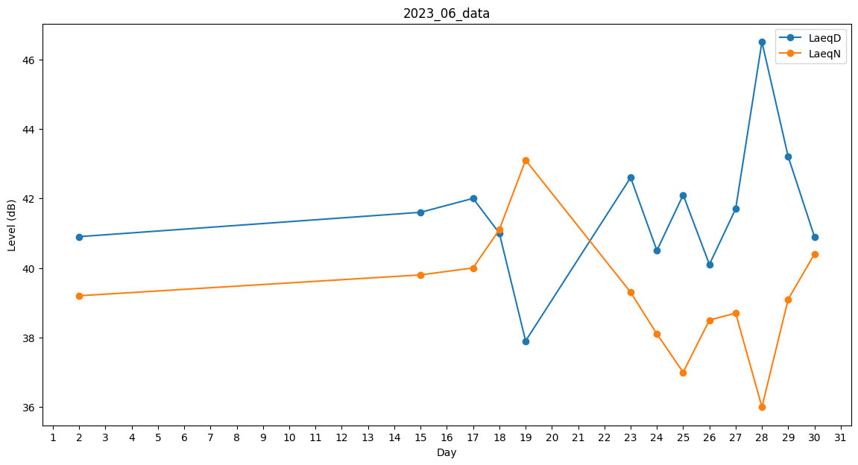
Day | LaeqD | LaeqN
1 | 36.1 | 0
2 | 40.9 | 39.2
3 | 41.4 | 0
4 | 38.2 | 0
5 | 0 | 0
6 | 0 | 0
7 | 0 | 0
8 | 0 | 0
9 | 0 | 0
10 | 0 | 0
11 | 0 | 0
12 | 0 | 0
13 | 0 | 0
14 | 0 | 35.5
15 | 41.6 | 39.8
16 | 0 | 0
17 | 42 | 40
18 | 41 | 41.1
19 | 37.9 | 43.1
20 | 40.9 | 0
21 | 36.1 | 0
22 | 41.7 | 0
23 | 42.6 | 39.3
24 | 40.5 | 38.1
25 | 42.1 | 37
26 | 40.1 | 38.5
27 | 41.7 | 38.7
28 | 46.5 | 36
29 | 43.2 | 39.1
30 | 40.9 | 40.4

